청구_2026.01_완료
NFT 마켓플레이스 개발 비용 청구 내역 (2026.01)

구분 | 적용 | 상세 설명 | 공증 | 인원 | 기간 | 단가(월) | 금액
웹 / 블록체인 시스템 개발 + 유지 보수
개발 | 블록체인 | 서버/ DB 프로그램 / 블록체인 API 연동 | 특급 | 1 | 1 | 15,000,000 | 15,000,000
 | 백엔드 | 서버/ Admin 관리툴 | 고급 | 1 | 1 | 15,000,000 | 15,000,000
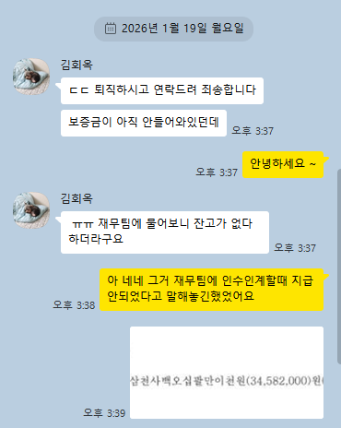
 | 프론트앤드 | 웹 페이지(반응형) 및 기능 개발 | 고급 | 1 | 1 | 15,000,000 | 15,000,000
QA | 테스트/안정화 | 기능 및 시스템 최종 검사 및 보안 | 고급 | 1 | 1 | 15,000,000 | 15,000,000
 |  | 서버 전개 및 안정화 테스트
재경비 | 시설장비 제경비 | SW / HW / 기타비용 | N/A | N/A | 1 | 6,000,000 | 6,000,000
유지 보수 | 유지 보수 | 네트워크 업데이트, 버전 업데이트 등 | N/A | N/A | 1 | 0 | 0
 |  |  |  | 소계 |  |  | 66,000,000

 |  |  |  |  | NFT 마켓플레이스 개발비 합계 (VAT 포함) |  | 72,600,000

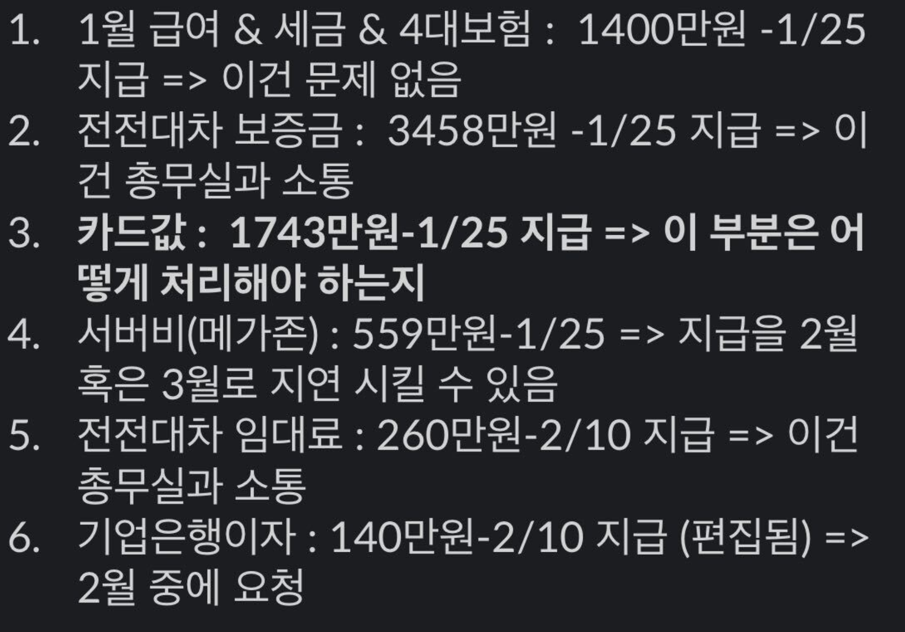

NFT 마켓플레이스 개발 비용 청구 내역 (2026.01)

구분 | 적용 | 상세 설명 | 공증 | 인원 | 기간 | 단가(월) | 금액
웹 / 블록체인 시스템 개발 + 유지 보수
개발 | 블록체인 | 서버/ DB 프로그램 / 블록체인 API 연동 | 특급 | 1 | 1 | 6,000,000 | 6,000,000

 | 백엔드 | 서버/ Admin 관리툴 | 고급 | 1 | 1 | 6,000,000 | 6,000,000
 | 프론트앤드 | 웹 페이지(반응형) 및 기능 개발 | 고급 | 1 | 1 | 6,000,000 | 6,000,000
QA | 테스트/안정화 | 기능 및 시스템 최종 검사 및 보안 | 고급 | 1 | 1 | 6,000,000 | 6,000,000
 |  | 서버 전개 및 안정화 테스트
재경비 | 시설장비 제경비 | SW / HW / 기타비용 | N/A | N/A | 1 | 6,000,000 | 6,000,000
유지 보수 | 유지 보수 | 네트워크 업데이트, 버전 업데이트 등 | N/A | N/A | 1 | 0 | 0
 |  |  |  | 소계 |  |  | 30,000,000

 |  |  |  |  | NFT 마켓플레이스 개발비 합계 (VAT 포함) |  | 33,000,000 | 3300만원 나와야죠..?
 |  |  |  |  |  |  |  | vat 포함 3200이에요 ? | 1번 | 1400
 |  |  |  |  |  |  |  |  | 3번 | 1743
 |  |  |  |  |  |  |  | 각 금액 600만원으로 해서 나오면 |  | 3143
 |  |  |  |  |  |  |  | 이쁘긴해요 |  | 3200에 맞추면 되겠군요
 |  |  |  |  |  |  |  | 그림이 |  | 근데 그럼 부가세가 너무 못생기게 나오는데
 |  |  |  |  |  |  |  |  |  | 3300만원으로 하는게 더 낫지 않나요?
 |  |  |  |  |  |  |  | 총무에서 재무랑 얘기해본다고 했었어요 |  | 아닌가?
 |  |  |  |  |  |  |  | 부서끼리 소통이슈 |  | 3300만원으로 작성해서 다시 품의 올릴게요

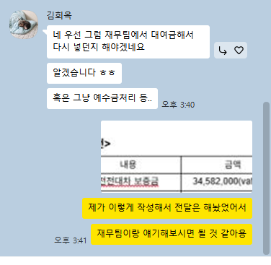

 |  |  |  |  |  |  |  | 이렇게 올리면 될까요?
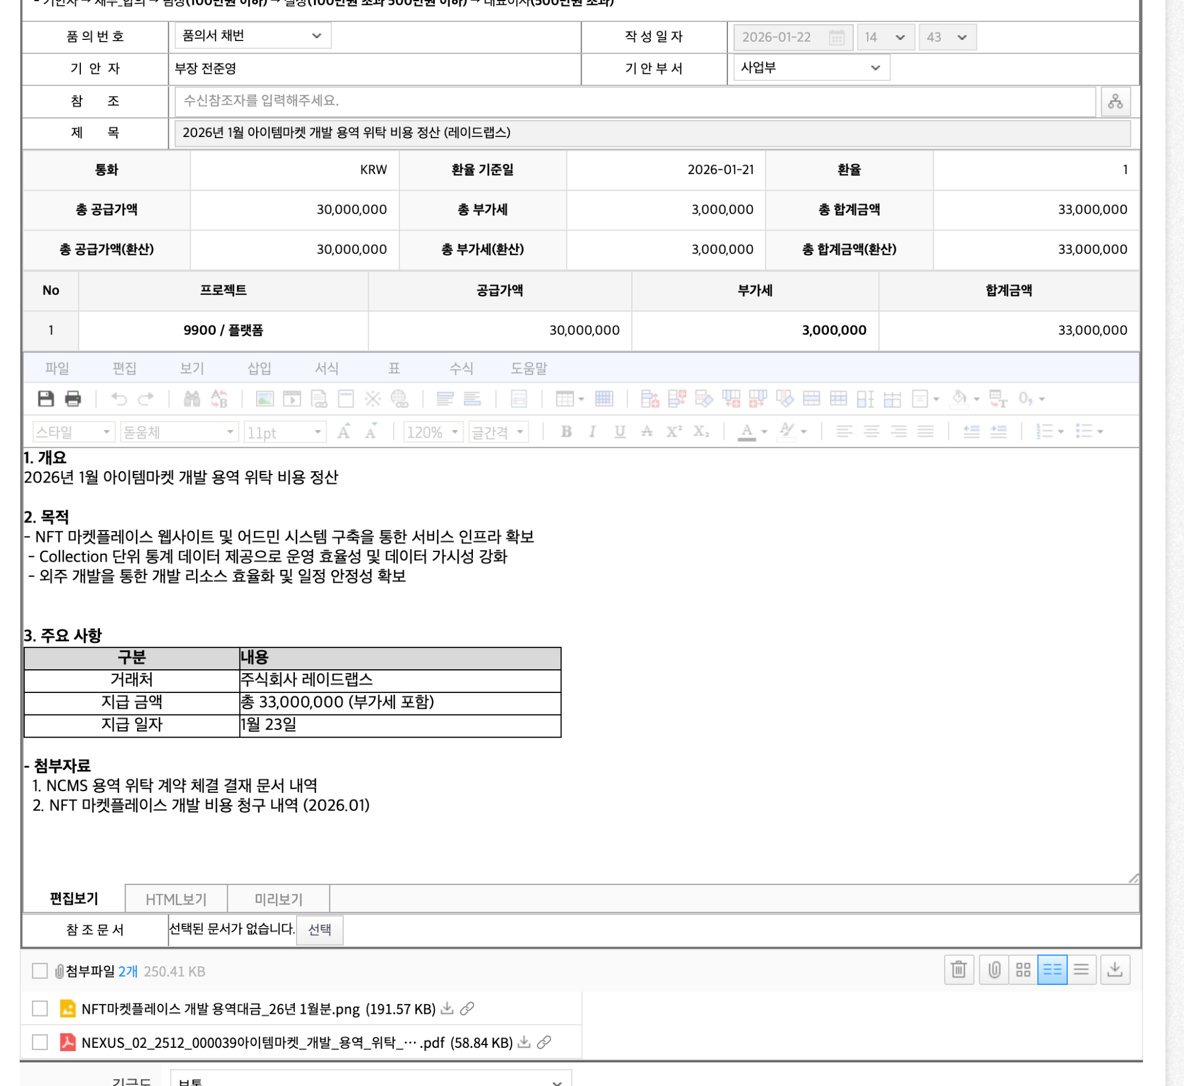

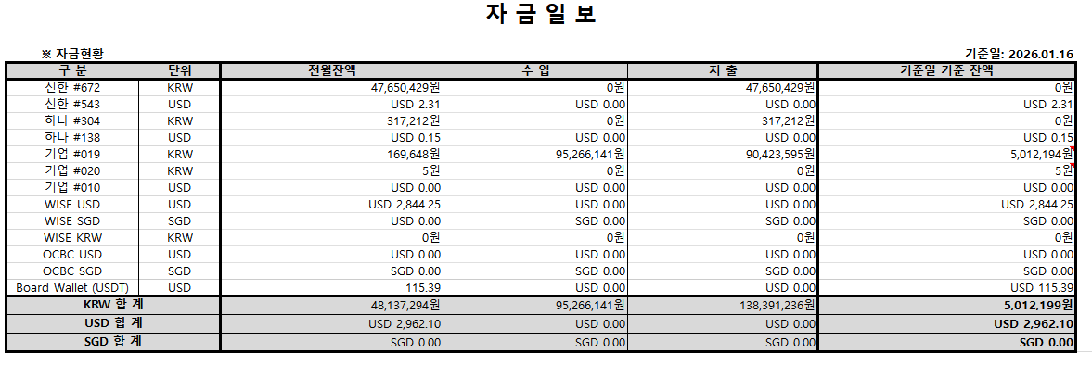
 |  |  |  |  |  |  |  | 네네 !
 |  |  |  |  |  |  |  | 그리고 참고로 기업은행에 잔고 5백만원 있었어요 ~

 |  |  |  |  |  |  |  | 그렇그만유

